상품제안서
[플씨드] 등산모자 + 백팩 + 고급 손등커버형 쿨토시 + 쿨 패션 마스크 4종 세트 | 상품코드: F27162

 |  |  |  |  |  |  | 02-412-0044 | www.easy1.co.kr
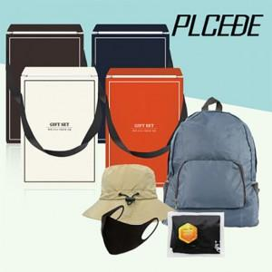

【상세/제작정보】 | SET OPP 포장 + 스티커 부착 포함 금액 기본수량 미만 인쇄시 비용 추가. 인쇄 및 포장 별도 문의.

【인쇄/포장옵션】 | 실크, 자수, 풀칼라 / 별도문의

【공급단가】 | 수량 | 100~ | 300~ | 500~ | 1,000~ | 3,000~
*VAT별도 | 단가 | 11,760원 | 11,560원 | 11,270원 | 11,070원 | 10,780원

【상품 URL】 | https://easy1.co.kr:443/src/goods_detail.php?gdno=27162

